Ligging meetplaatsen PM2,5
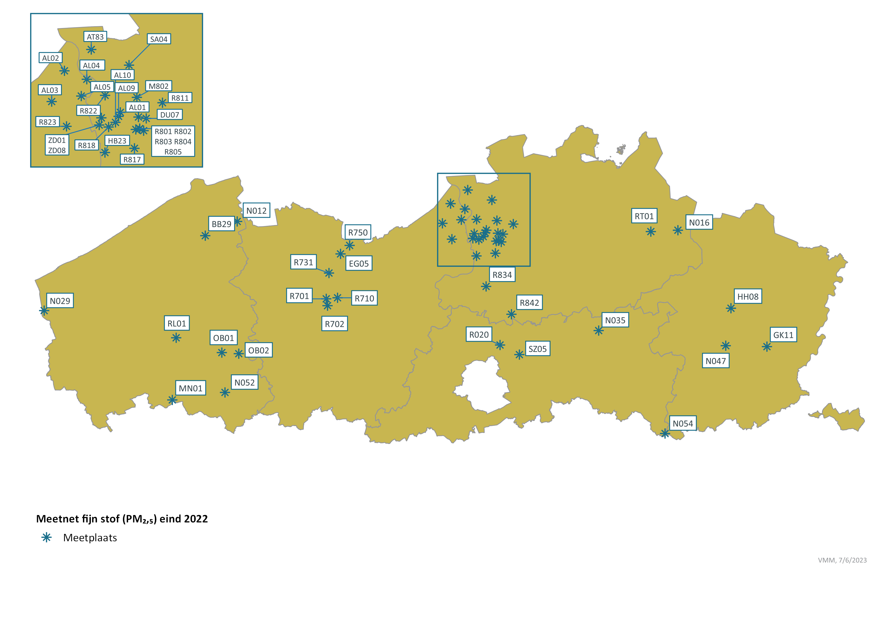
Ligging meetplaatsen PM2,5 in Vlaanderen eind 2022

